全体图
war

 | 框架 | 架构师 |  | 后台程序 | PG | Jar | 持久层 | 架构师 | 数据库管理员 | 基盘

 |  |  | Jar
Web server
Tomcat
Spring
Service
DAO
JPA
（接口）
持久层
持久层组件
Hibernate
DB
Postgres
Controller

过滤器

web.xml
applicationContext.xml

persistence.xml

拦截器
Jsp
servletContext.xml
application.properties

发布示意图
 | 前端 | 后端
网络服务器
（tomcat）
功能：处理业务数据
阿里云
新浪云
百度云
用户平台
功能：转发
微信app
淘宝app
QQ app
新浪app
facebook
Eclipse

微信用户
war

 |  |  | 架构师 | 开发现场
 |  |  | PG

 | 系统管理员

任务1页面显示
任务1 页面显示

 | 将财务数据工具页面在浏览器端显示出来。

URL
解析网址
spring的拦截器
抛给Controller程序

 |  |  | 绝对网址
 |  |  | 相对网址

JSP

 | 问：首页网址在哪决定的
 | 答：要看controller程序怎么写的。因为你用的是Spring
 |  | 先找 @RequestMapping(value = "/", method = RequestMethod.GET) 对应的函数
 |  | 该函数返回什么值，就把该值对应的JSP作为主页

 | 问：什么是Controller程序
 | 答：代码中有@Controller标识的代码
 |  | Controller就是MVC中写的C，代表控制的意义
 |  | 其主要负责网页跳转

 | 问：什么是dao程序
 | 答：操作数据库的代码

百度API原理
实现原理这种东西，
是助消化的。
听一听就完了，
关键要知道手顺书在哪。
这玩意才真顶饿。
20191031 颜老师

client

 | AuthorizeController.toShowUser
/responseCode
//向客户端返回授权许可码 code

ServerController.requestServerFirst | ServerController.toLogin
/requestServerCode
//提交申请code的请求
/callbackCode
//接受客户端返回的code

ServerController.accessToken
/accessToken
//接受服务端传回来的access token，由此token去请求服务端的资源（用户信息等）

/oauthserver/userInfo
//去请求服务端的资源（用户信息等）

400023的错误
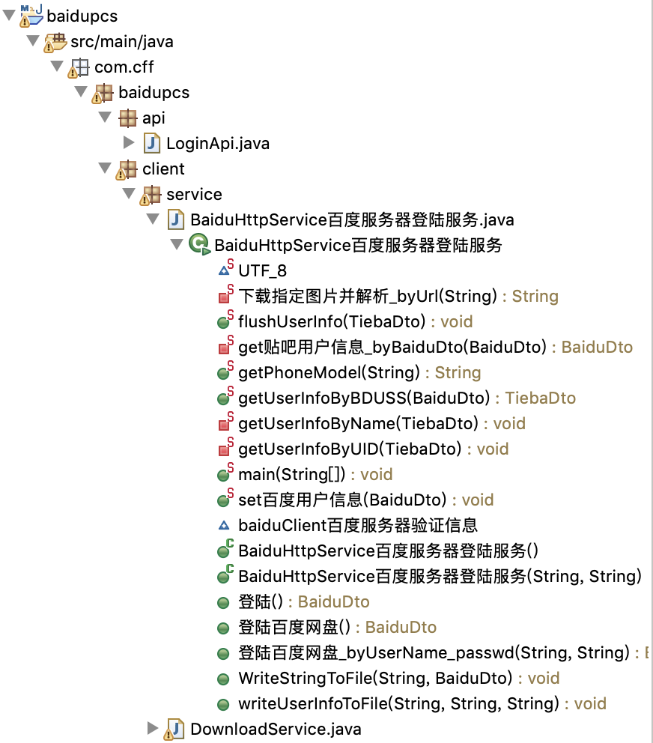
问题 | 无论怎样登陆都会有400023的错误 | tokenAccess
 | 结论是，需要实名认证这步 | // 如果你填 tokenAccess，就代表你想存盘
 | 手写程序无法通过、束手无策 | // 教你如何取得 tokenAccess
 | 查了几天Java操作百度网盘的我=代码 | // 下载文件会保存在你网盘的【】路径下
 |  | // 取得后，提供下载。
一键取得
解决 | 跳过该步。
 | 意味着，省略自己写代码认证
 | 通过其他方法，直接取得tokenAccess

问题 | 如何快速理解他人代码
答 | 将代码转成自己认可的代码

tokenAccess
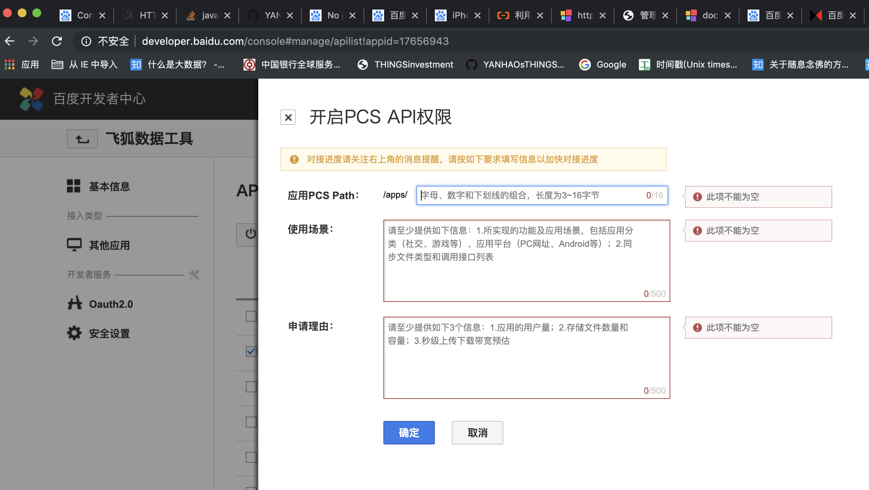
问：百度网盘 调用出现{"error_code":4,"error_msg":"No permission to do this operation","request_id":7015566025241457221}
答：

很多概念性问题没有解决
1、百度要对程序进行授权（不是所有程序都可以使用百度网盘，要事先登记）
 | 登记后取到以下信息： CLIENTID、CLIENTSECRET、REDIRECTURI
 | 参考
 |  | 如何使用百度云API接口 https://zhidao.baidu.com/question/1370882080002591139.html
 |  | 百度OAuth http://developer.baidu.com/wiki/index.php?title=docs/oauth
 | 坑：关于REDIRECTURI，开发阶段填oob即可。

2.1、通过1、取到的信息，可以申请到【授权码】

 |  | 参考
 |  |  | 开发相关资源 https://openapi.baidu.com/wiki/index.php?title=docs/oauth/showcase

 | 2.1.1、通过2、的【授权码】再加上用户自己的信息，就可以得到【Access Token】

 |  | 参考
 |  |  | 使用Implicit Grant方式获取Access Token
 |  |  | https://openapi.baidu.com/wiki/index.php?title=%E4%BD%BF%E7%94%A8Implicit_Grant%E6%96%B9%E5%BC%8F%E8%8E%B7%E5%8F%96Access_Token

 | 2.1.1.1、有了【Access Token】程序就可以进出(该用户的)百度网盘了

2.2、也可以通过网页工具直接取得 【Access Token】

 |  | 参考
 |  |  | 利用百度云盘API上传文件至百度云盘 https://yq.aliyun.com/articles/316201

CLIENTID
client_id
REDIRECTURI
redirect_uri
app_id

CLIENTSECRET

授权码

Access Token
access_token

去申请一个开发者账户（光有百度账户没用，还得是能开发的才行）
https://developer.baidu.com/

注册一个应用程序
https://developer.baidu.com/user/center

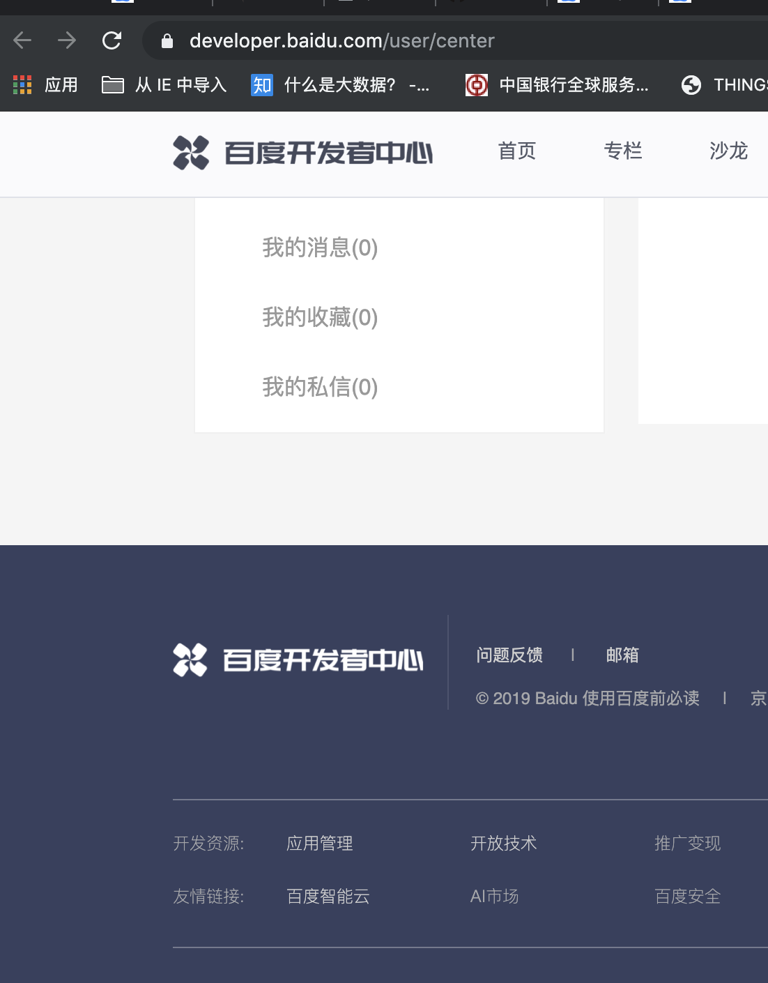

选择你刚申请的程序
http://developer.baidu.com/console#app/project

这是关于这个程序的关键信息
http://developer.baidu.com/console#app/17656943
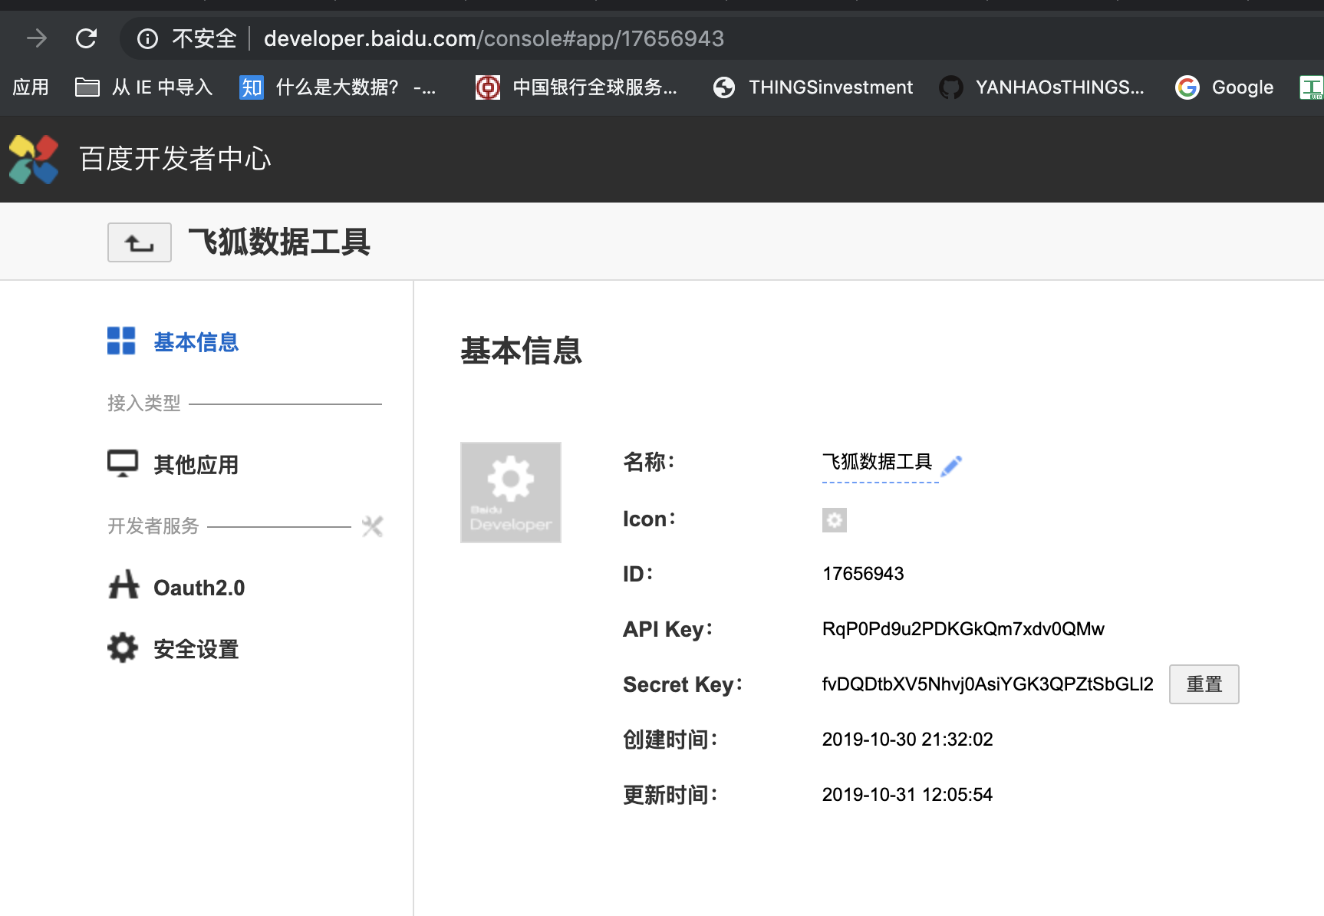

appid

CLIENTID
client_id

CLIENTSECRET

开通PCS API权限。注PCS就是网盘的意思

http://developer.baidu.com/console#manage/apilist!appid=17656943

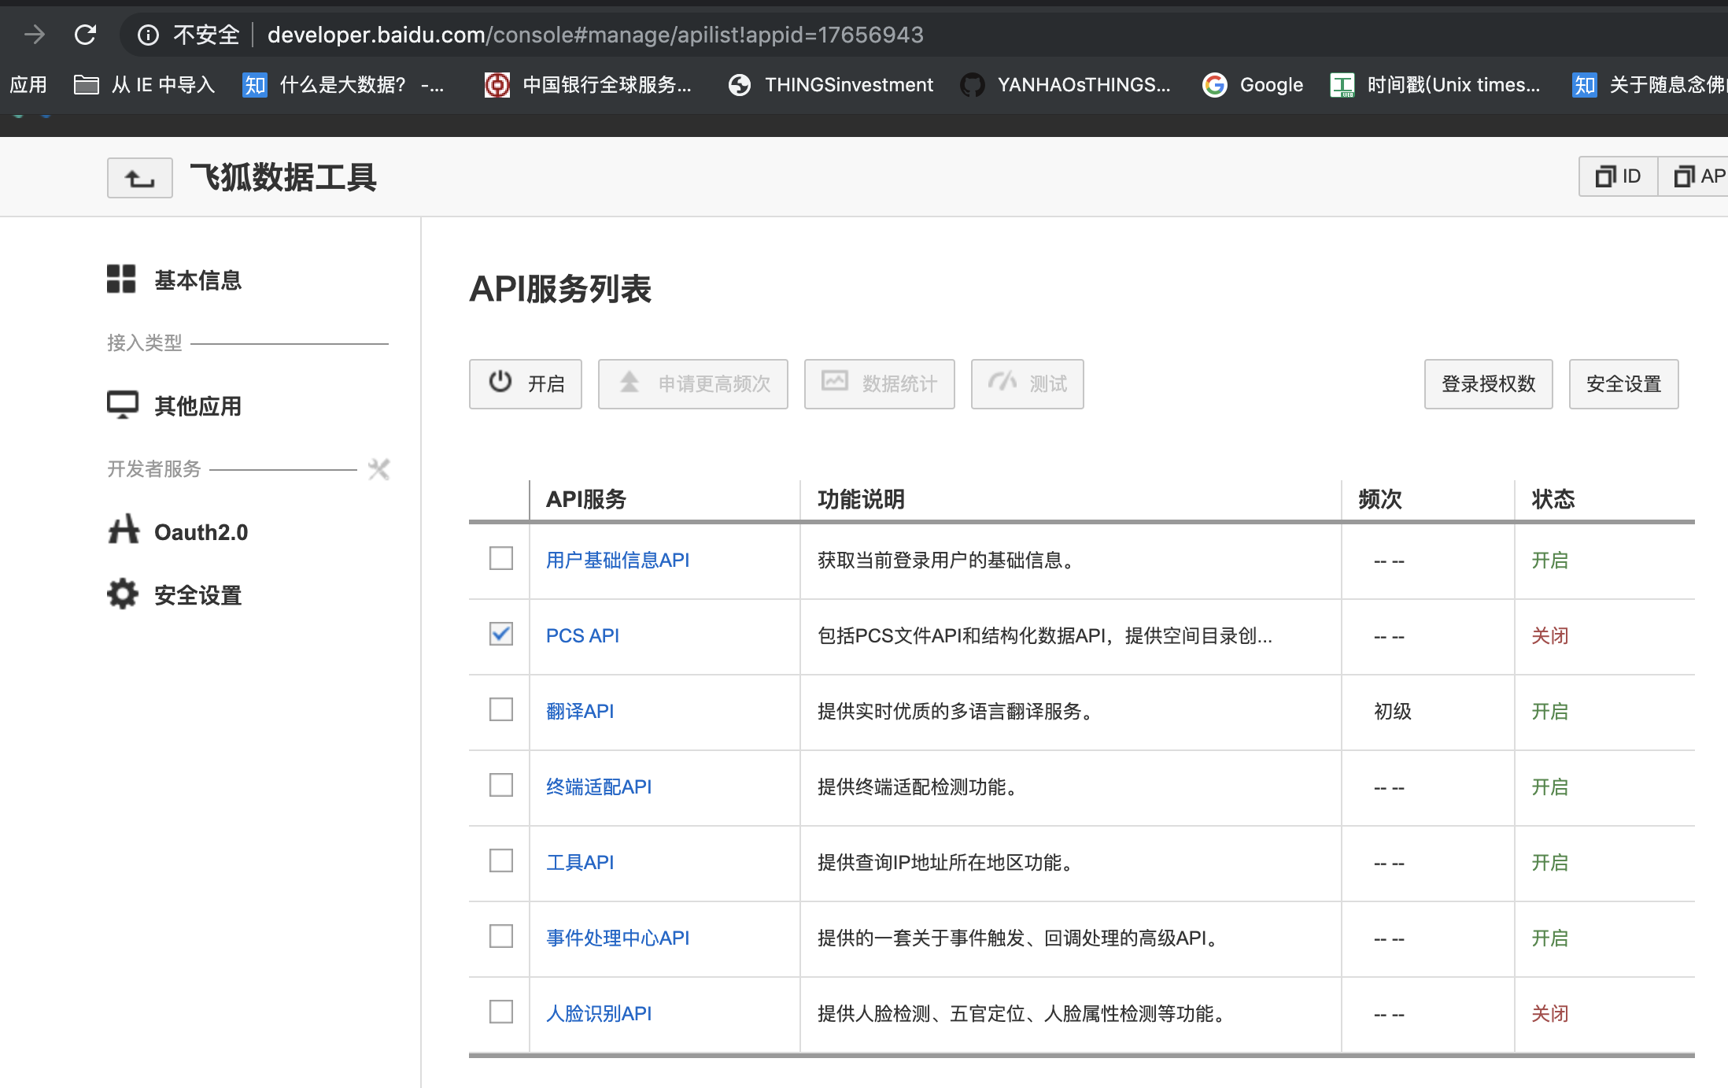

打开百度网盘服务

填写必要的申请信息

Sheet3
//10.自动携带Cookie进行请求
void 自动携带Cookie进行请求() throws Exception {
LocalCookieJar cookieList=new LocalCookieJar();
HttpClient client=FastHttpClient.newBuilder()
.followRedirects(false) //禁制OkHttp的重定向操作，我们自己处理重定向
.followSslRedirects(false)
.cookieJar(cookieList) //为OkHttp设置自动携带Cookie的功能
.build();
String url="https://www.baidu.com/";
client.get().addHeader("Referer","https://www.baidu.com/").
url(url).
build().
execute();
System.out.println(cookieList.cookies);
}

void 上传文件_通过文件流() throws Exception {
InputStream is=new FileInputStream("/tmp/logo.jpg");
Response response = FastHttpClient.newBuilder().
connectTimeout(10, TimeUnit.SECONDS).
build().
post().
url("上传地址").
addFile("file", "logo.jpg",is).
build().
execute();
logger.info(response.body().string());
}

InputStream is=new FileInputStream("/Users/haoyan/Desktop/架构说明.txt");
HttpClient client=FastHttpClient.newBuilder();
client. | get().
 | addHeader("cookie", "BDUSS=;dVZXltem84cWI0NGhFYnItbFZhaEhyaXoySVVCOFU4aX56aTh0LW9aTzNyLUpkRUFBQUFBJCQAAAAAAAAAAAEAAADxbSINeWh3enExOTgxAAAAAAAAAAAAAAAAAAAAAAAAAAAAAAAAAAAAAAAAAAAAAAAAAAAAAAAAAAAAAAAAAAAAAAAAALciu123IrtdeU").
 | url("http://pcs.baidu.com/rest/2.0/pcs/file").
 | addParams("app_id", "266719").
 | addParams("method", "upload").
 | addParams("path", "/apps").
 | addFile("file", "架构说明.txt",is).
 | build().
 | execute(); | Map<String, String> cookie = new HashMap<String, String>();
 |  | cookie.put("BDUSS", baiduDto.getBduss());

